상품제안서
탁상거치형 에어필 휴대용 미니선풍기 | 상품코드: S41299

 |  |  |  |  |  |  | 02-713-8555 | www.synergygift.co.kr
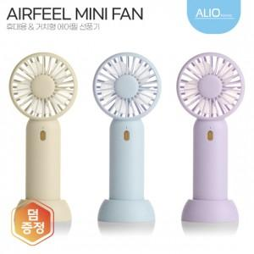

【상세/제작정보】 | 거치대받침대, 3단계 풍속조절, 1200mAh배터리, 초경량 컴팩트, 파스텔 컬러

【인쇄/포장옵션】 | 풀칼라 / 포장지포장

【공급단가】 | 수량 | 50~ | 100~ | 500~ | 1,000~ | 3,000~
*VAT별도 | 단가 | 6,300원 | 6,150원 | 5,750원 | 5,650원 | 5,550원

【상품 URL】 | https://www.synergygift.co.kr:443/src/goods_detail.php?gdno=41299

